Separar predicados
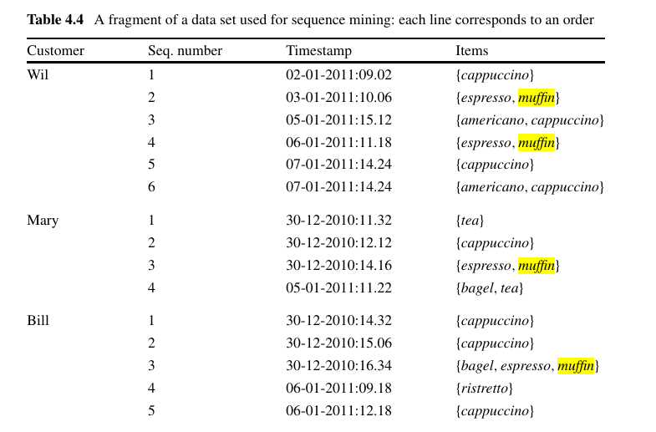
 | Persona |  | Seq Num | Cuándo | Qué hizo
Episodio 1 | Greg | Wirt | 1 | 0:00:06 | Vagan | Greg | Wirt | Vagan
 | Wirt |  | 2 | 0:00:19 | preocupa | Wirt | se | preocupa
 | Greg | Wirt | 3 | 0:04:22 | discuten | Greg | Wirt | discuten
 | Beatríz |  | 4 | 0:11:42 | aparece | Beatríz | aparece
 | Greg | Wirt | 5 | 0:12:54 | discuten | Greg | Wirt | discuten
 | Leñador |  | 6 |  | aparece | Leñador | aparece
 | Leñador |  | 7 |  | advierte | Leñador | advierte
 | Leñador |  | 8 |  | guía | Leñador | guía
 | Leñador |  | 9 |  | advierte | Leñador | advierte
 | Wirt |  | 10 |  | preocupa | Wirt | se | preocupa
 | Greg | Wirt | 11 |  | discuten | Greg | Wirt | discuten
 | Leñador |  | 12 |  | advierte | Leñador | advierte
 | Greg |  | 13 |  | Juega | Greg | Juega
 | Wirt |  | 14 |  | preocupa | Wirt | se | preocupa
 | Greg |  | 15 |  | Explora | Greg | Explora
 | Greg | Wirt | 16 |  | Encuentran | Greg | Wirt | Encuentran | un | mounstruo
 | Greg | Wirt | 17 |  | Huyen | Greg | Wirt | Huyen
 | Leñador |  | 18 |  | Pelea | Leñador | Pelea
 | Greg | Wirt | 19 |  | Huyen | Greg | Wirt | Huyen
 | Leñador |  | 20 |  | aparece | Leñador | aparece
 | Leñador |  | 21 |  | advierte | Leñador | advierte
 | Greg | Wirt | 22 |  | discuten | Greg | Wirt | discuten
 | Leñador |  | 23 |  | advierte | Leñador | advierte
 | Wirt |  | 24 |  | disculpa | Wirt | se | disculpa
 | Greg | Wirt | 25 |  | Huyen | Greg | Wirt | Huyen
Episodio 2 | Greg |  | 26 |  | Juega | Greg | Juega
 | Greg | Wirt | 27 |  | discuten | Greg | Wirt | discuten
 | Beatríz |  | 28 |  | aparece | Beatríz | aparece
 | Beatriz |  | 29 |  | guía | Beatriz | guía
 | Greg | Wirt | 30 |  | Huyen | Greg | Wirt | Huyen
 | Wirt |  | 31 | 0:05:22 | explora | Wirt | explora
 | Greg |  | 31 | 0:05:22 | explora | Greg | explora
 | Beatríz |  | 32 | 0:08:12 | guía | Beatríz | guía
 | Greg | Wirt | 34 |  | Encuentran | Greg | Wirt | Encuentran | un | mounstruo
 | Wirt |  | 35 |  | disculpa | Wirt | se | disculpa
 | Greg | Wirt | 36 |  | Huyen | Greg | Wirt | Huyen
 | Greg | Wirt | 37 |  | Encuentran | Greg | Wirt | Encuentran | un | mounstruo
 | Greg | Beatríz | 38 |  | Huyen | Greg | Beatríz | Huyen
 | Wirt |  | 39 |  | disculpa | Wirt | de | disculpa
 | Wirt |  | 40 |  | Huye | Wirt | Huye
 | Beatríz |  | 41 |  | Guía | Beatríz | Guía

